Oktober
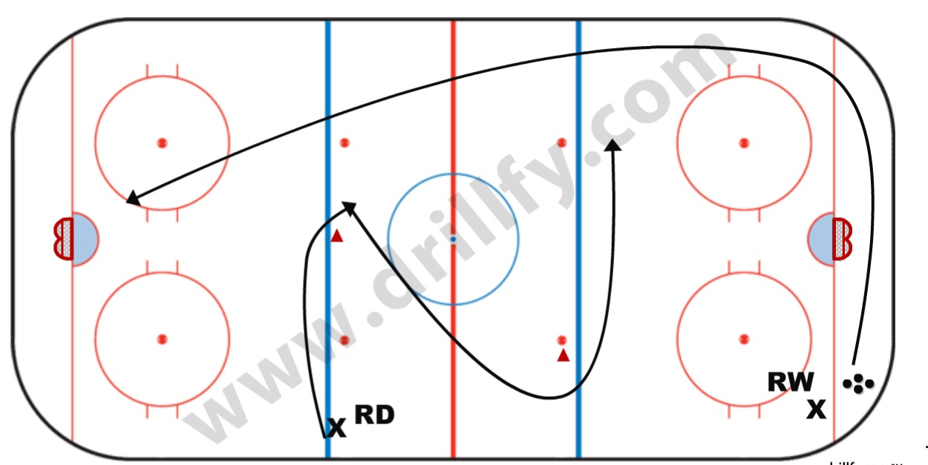
Oktober
Vecka | 40 | 40 | 40 | 40 | 41 | 41 | 41 | 41 | 42 | 42 | 42 | 42 | 43 | 43 | 43 | 42 | 44 | 44
Dag | Måndag | Onsdag | Torsdag | Helg | Måndag | Onsdag | Torsdag | Helg | Måndag | Onsdag | Torsdag | Helg | Måndag | Onsdag | Torsdag | Helg | Måndag | Onsdag
Aktivitet | Skridsko Uppspel | Teknik Taktik | Skridsko Avslut | Cup Tumba | Fotografering | Taktik Kamp Uppspel | Skridsko Passning | Träningsmatch eller träning | Skridsko Uppspel | Teknik Taktik | Skridsko Avslut | Seriematch | Skridsko Uppspel | Teknik Taktik | Skridsko Avslut | Seriematch | Skridsko Uppspel | Taktik Kamp Uppspel
Is-tid | 60 | 90 | 90 |  |  | 90 | 90 |  | 60 | 90 | 90 |  | 60 | 90 | 90 |  | 60 | 90
Intensitet | Hög | Medel | Hög | Hög |  | Hög | Hög | Hög | Hög | Hög | Medel | Hög | Hög | Hög | Medel | Hög | Hög | Hög
Övningar | Stora slingan | Djungelhockey | Stora slingan |  |  | Djungelhockey | Puckteknik |  | Stora slingan | Djungelhockey | Puckteknik |  | Djungelhockey | Stora slingan med puck | Stora slingan |  | Stora slingan med puck | Djungelhockey
Övningar | Skridsko grunder | Stora slingan med puck | Skridsko grunder |  |  | Skridskoteknik Hopp/översteg | Skridsko fokus på fart |  | Start och stopp | Stora slingan med puck | Skridsko fokus på teknik |  | Kamp fokus | Skridskoteknik Hopp/översteg | MacDonalds |  | Stora slingan med puck | Skridskoteknik Hopp/översteg
Övningar |  |  | 2 mot 0 |  |  | Gladiatorerna |  |  | Solen | Powerplay/boxplay | Ahlen |  | Staffett | Spelvändningar | Ahlen |  | 2 mot 0 zon | Gladiatorerna
 | Solen | Uppspel/mottag | Ahlen |  |  | Solen |  |  |  | Solen | 2 mot 0 |  | Solen andra hållet | Powerplay/boxplay | 2 mot 0 |  | Kamp Hockey -1 | Kamp 1 mot 1 helplan
Matchspel | Helplan match | 3 mot 3 | Match 3 zoner |  |  | 3 mot 3 | Helplan match |  | Helplan match | 3 mot 3 | Match 3 zoner |  | 3 mot 3 | 3 mot 3 | Helplan match |  | Helplan med 06 | Helplan match
Info | Bjud in 06:or | Bara Team07 | Med Team08 |  |  | Bara Team07 | Med Team08 |  | Bjud in 06:or | Bara Team07 | Med Team08 |  | Bara Team07 | Bara Team07 | Med Team08 |  | Bjud in 06:or | Bara Team07
 |  | Föräldrarmöte

 | Ahlen |  |  |  | 2 mot 0 halvplan |  |  |  | 2 mot 0 zon |  |  |  |  | Kamp Hockey -1
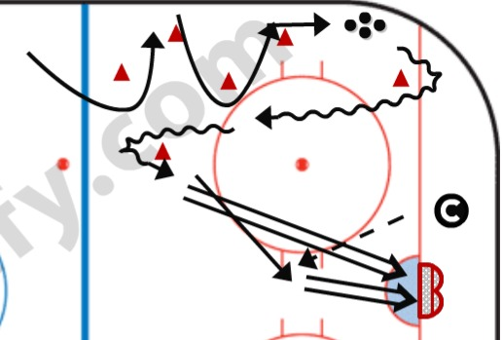
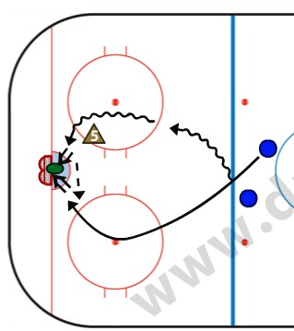
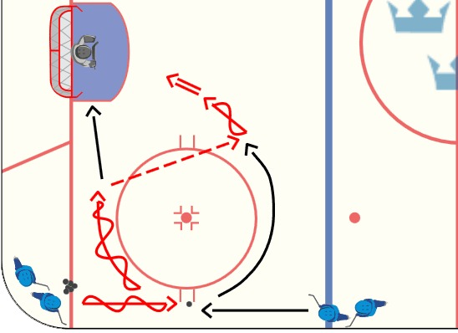
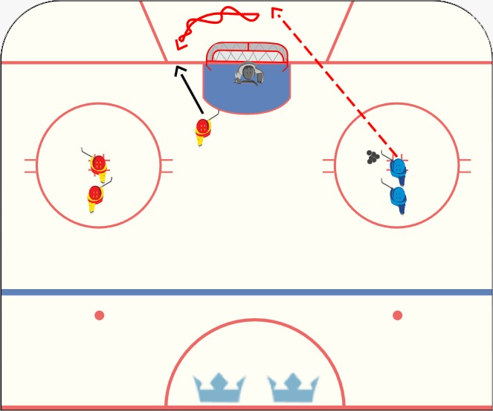

 | Kamp 1 mot 1 helplan

Övningar
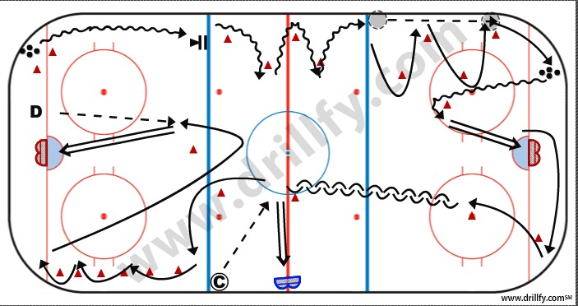
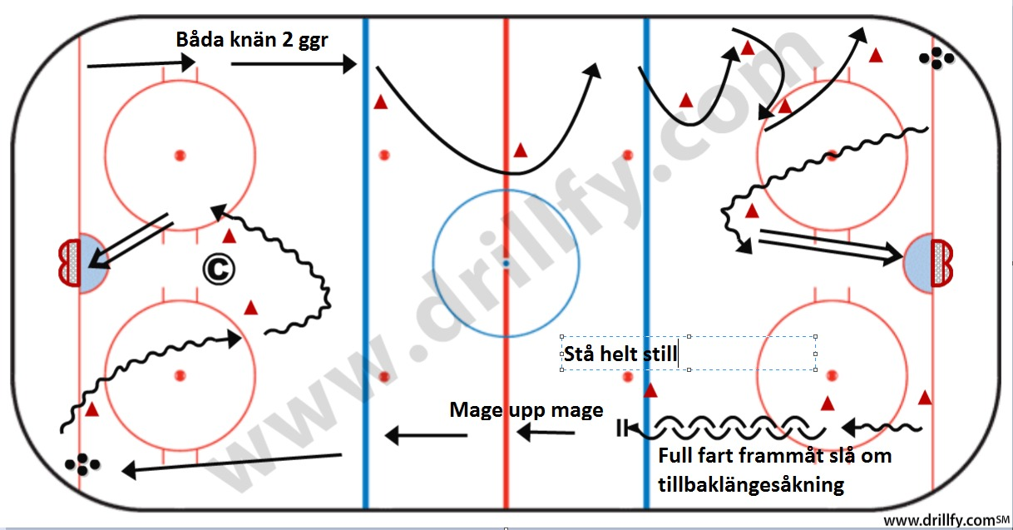
Ahlen |  | Avslut 2 mot 0 halvplan

 |  |  | Försäsong Huddinge | Försäsong Huddinge | Försäsong Huddinge
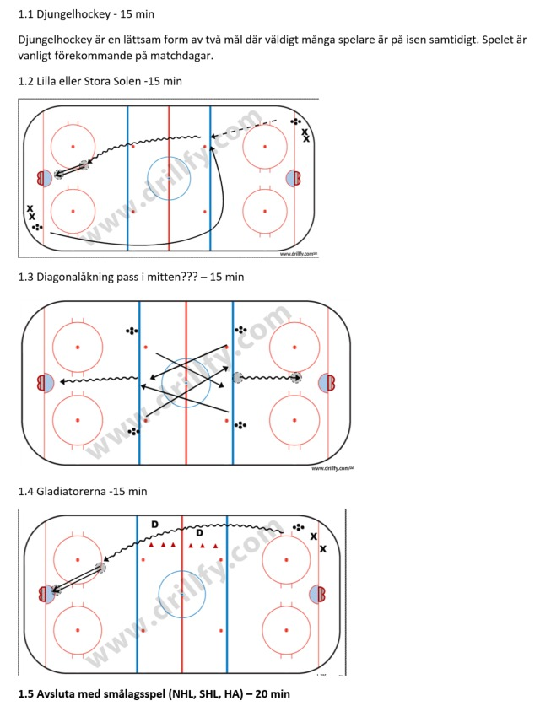
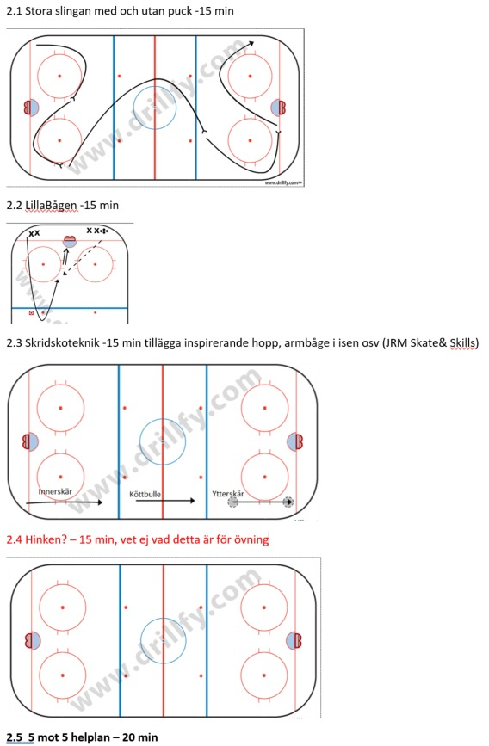
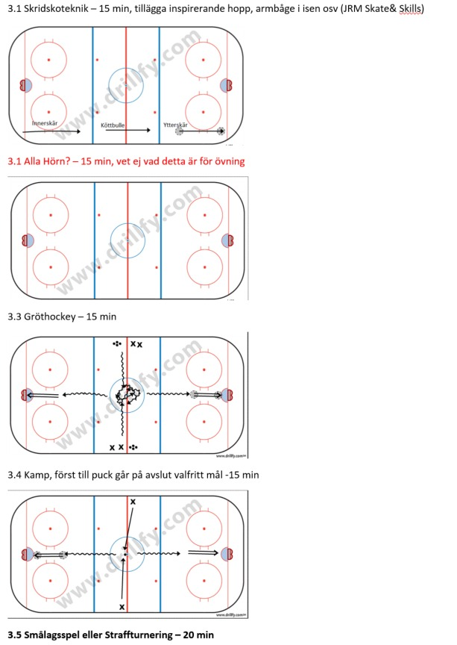

Kamphockey-1 |  | Avslut

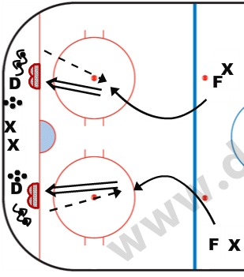

 |  | Avslut x4
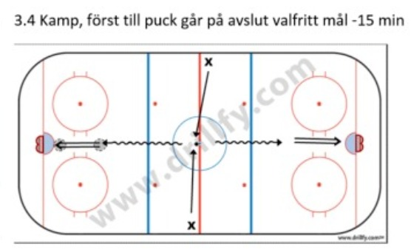
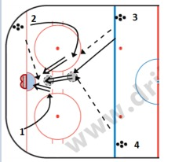

Kamp 1 mot 1 liten yta |  | Avslut 2 mot 0 liten yta
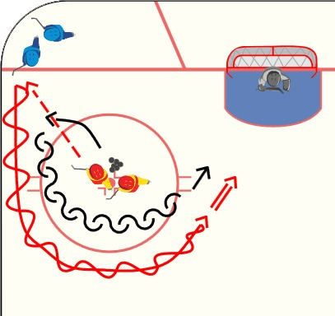

Kamp - Skridskorace | kamp 1 mot 1 helplan
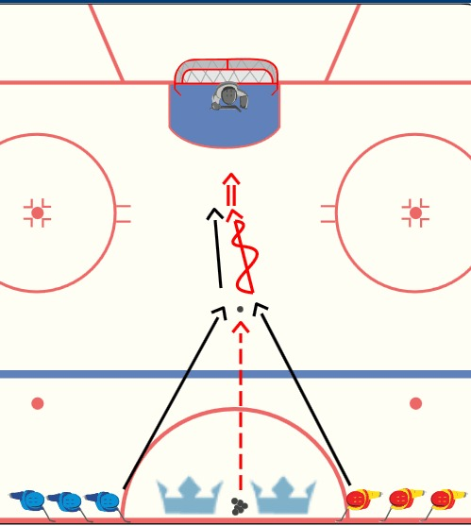

Helplan passning och avslut
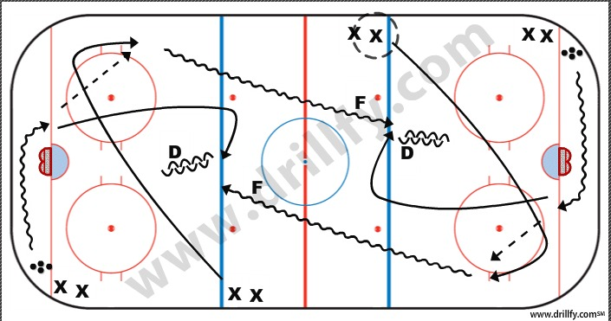

HS-bana1 |  | HS-bana2

